Dashboard
BLOCK 139

 | VERSION | 1.0.0

Chuyên Đề Phát Triển Web 1

Evidance
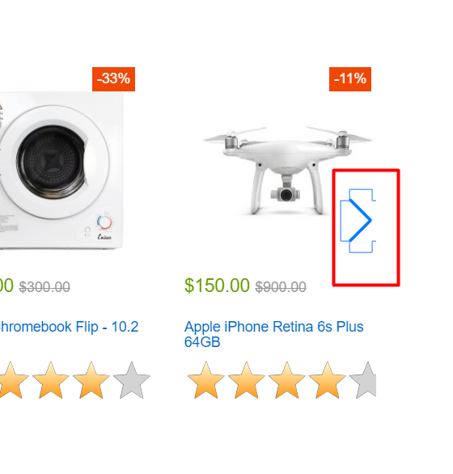
hinh1

hinh2

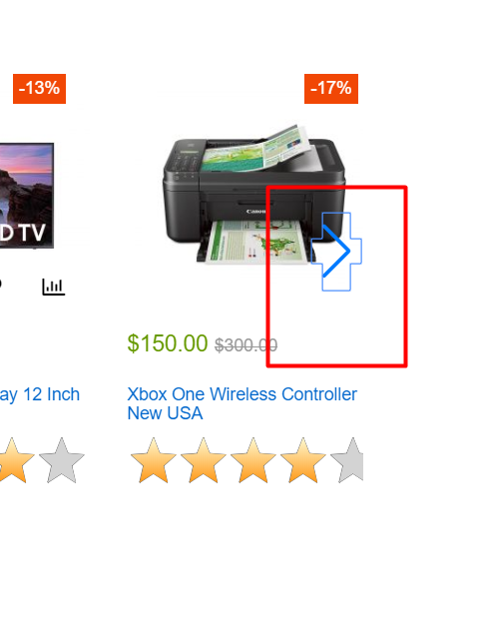
hinh3

hinh4

hinh5

hinh6

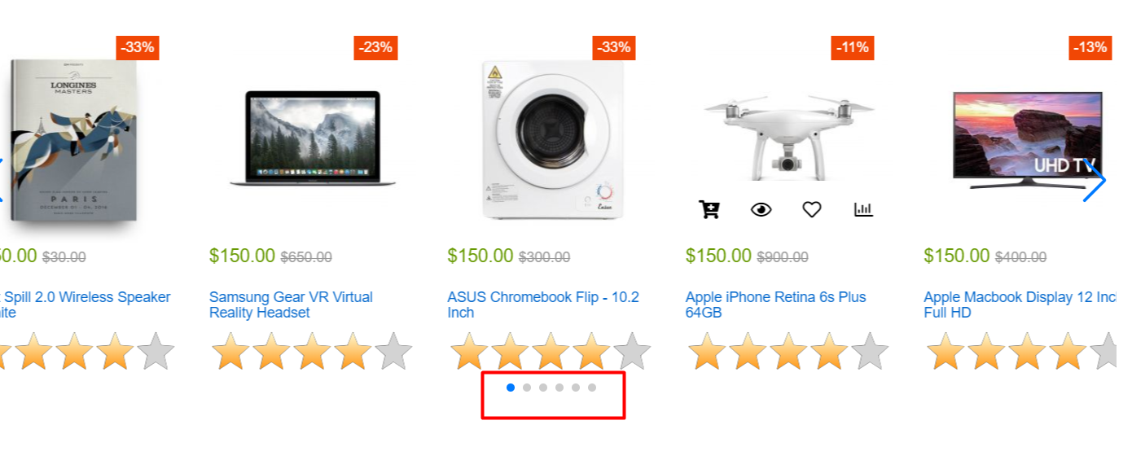
hinh7

hinh8

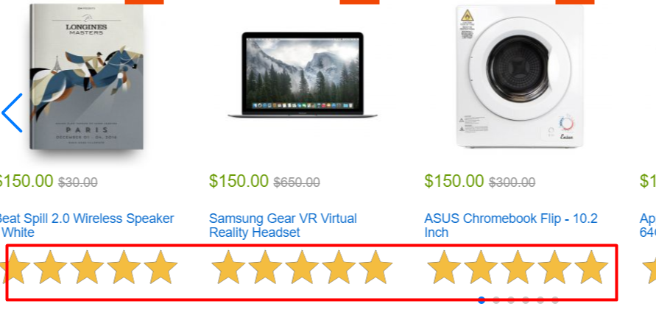
hinh 9

hinh 10

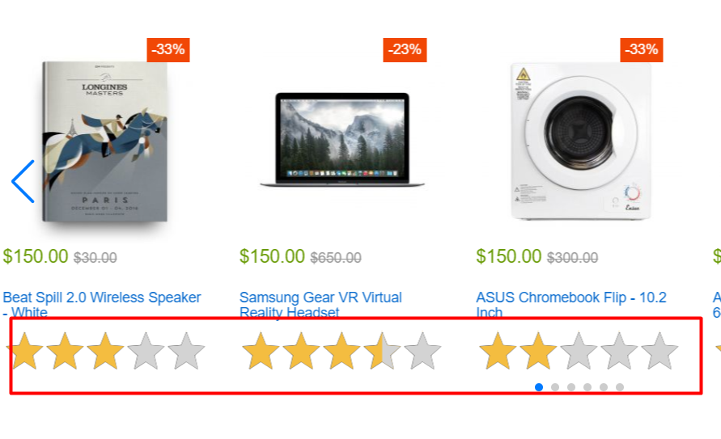
hinh11

hinh12

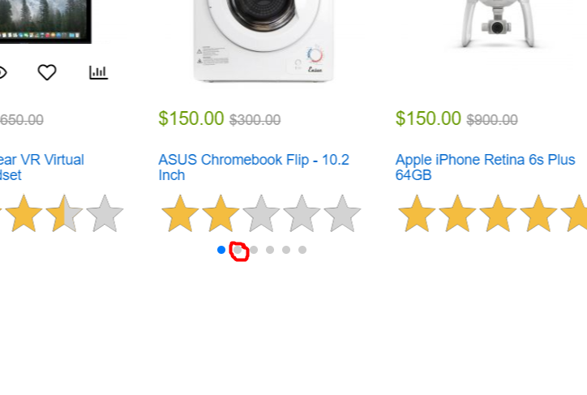
hinh13

hinh14

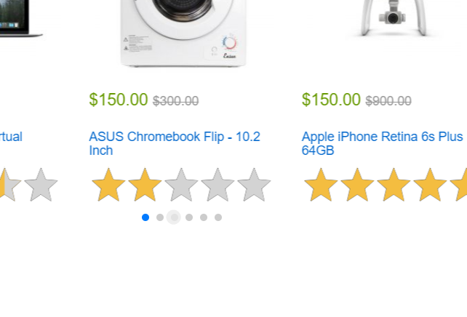
hinh15

hinh16

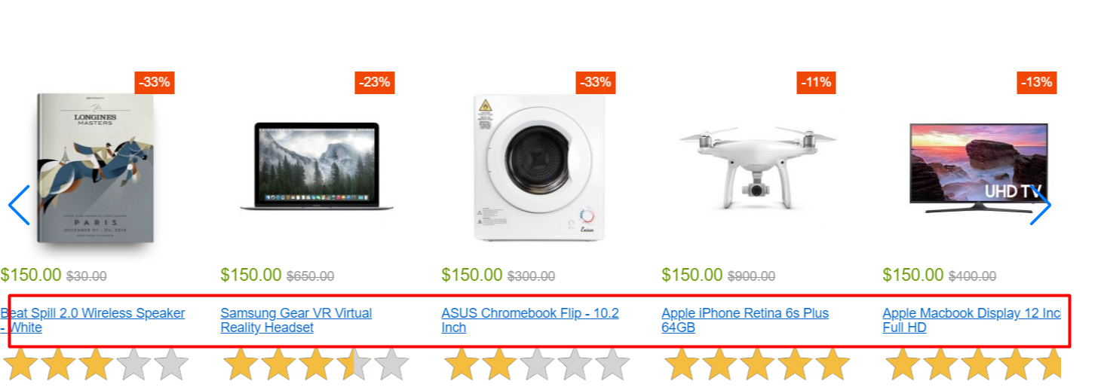
hinh17

hinh18

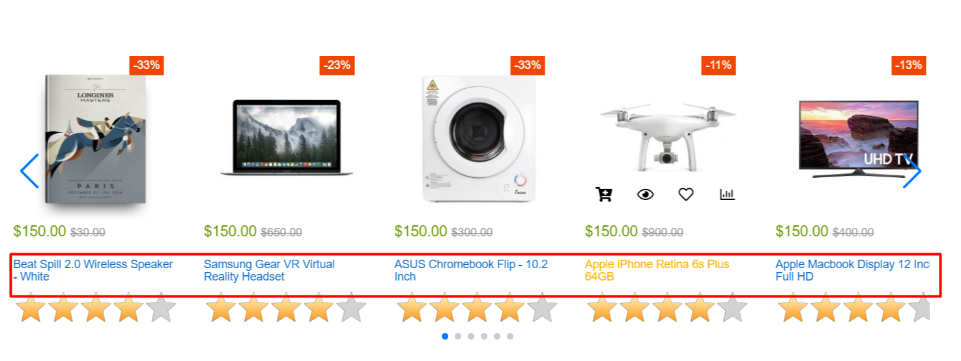
hinh19

hinh20

